Sheet3
"YAOCAN SOLAR ENERGY SCIENCE AND TECHNOLOGY QUOTE", "义乌耀灿太阳能科技有限公司报价方案", "ADD: YIWU INTERNATIONAL TRADE CITY 2 AREA EAST EXTENSION ED2-20448", "地址：义乌市国际商贸城二区东扩ED2-20448"
买方：
联系方式：
交货日期：
图片 | 商品名称 | 数量 | 规格 | 单价/rmb | 数量 | 价格（人民币） | 总重量（公斤） | 总体积（立方米）
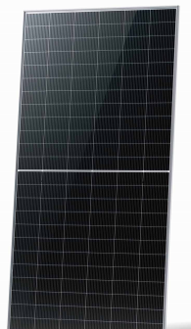 | 太阳能电池板 | 66片(2拖) | 品牌：东方日升 半片式单晶组件 • 最大功率：585W • 尺寸：2278×1134×30mm • 单件重量：31kg • 质保：25年发电保障 | 497.25 | 66 | 32818.5 | 2046 | 6.55
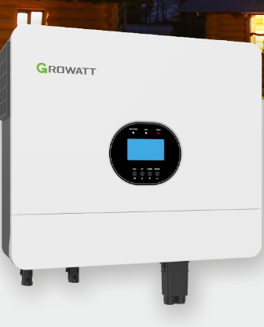 | 古瑞瓦特逆变器12kw | 3个 | Growatt SPE 12000 PLUS 额定功率：12000W 最大视在功率：15000VA 额定电压：230V 尺寸：550/465/150mm 重量：21.5kg 质保：5年 | 5860 | 3 | 17580 | 64.5 | 0.11
 | 锂电池 | 3个 | 容量：14.336kWh 标称容量：280Ah 循环次数：6000次 电芯品牌：瑞普兰钧 标称电压：51.2V（LiFePO4） 尺寸：约950*525*452mm 重量：约118kg 质保：5年 | 7890 | 3 | 23670 | 354 | 0.67
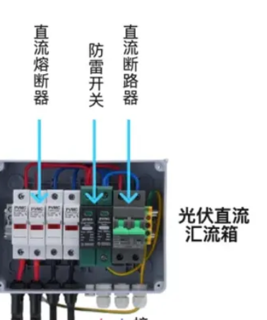 | 光伏汇流箱 1个 | 1个 | 6进6出600V 直流汇流箱 三台并机380v电压 | 1815 | 1 | 1815 | 30 | 0.1
 | 电池汇流箱 1个 | 1个 | 挂墙式 6进3出 直流250V 主母排 600A 逆变器侧 断路器保护 250A*2 电池侧 正极熔断器保护 250A *6 | 3888 | 1 | 3888 | 30 | 0.08
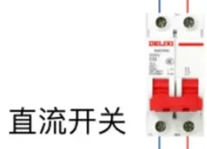 | 直流断路开关 | 3个 | 直流断路器 500V 250A | 170 | 3 | 510 | 10 | 0.03
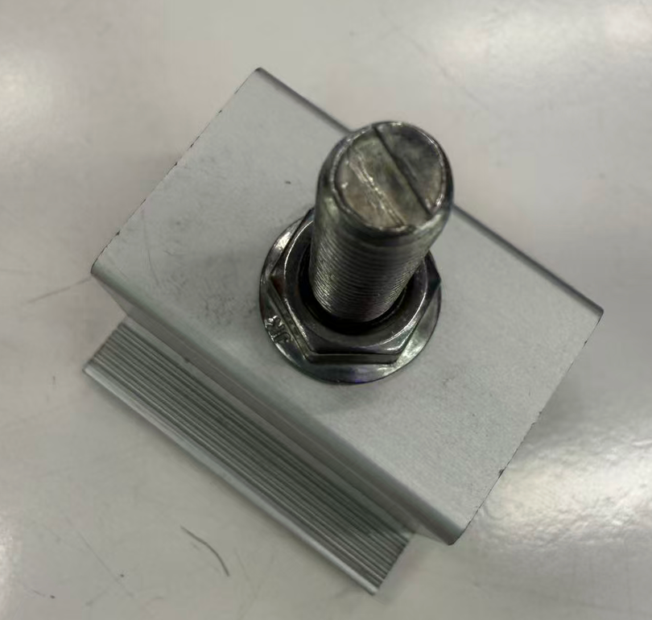 | 支架配件 | 1套 | 国际标准光伏压块 | 3.1 | 300 | 930 | 100 | 0.2
 | 直流线缆 | 2卷 | 国际标准PV1-F 4mm² 红黑各100米 专业太阳能光伏电缆 | 475 | 2 | 950 | 30 | 0.1
 | 交流线缆 | 一套20米 | 国际标准P 黑20米 专业交流线缆 | 43 | 20 | 860 | 10 | 0.1
 | mc4接头 | 1套 | 太阳能系统专用公母头各100对 | 2 | 100 | 200 | 5 | 0.05
 | 工具箱 一套 | 1套 | 专业电工工具箱一套 | 50 | 1 | 50 | 5 | 0.02
总件数 |  | 19件 | 总价值/总重量/总体积 |  |  | 83271.5 | 2684.5 | 8.01
备注：税率13%，含运，送货地址：广东省肇庆宏旺金属实业有限公司仓库。 太阳能板质保25年，逆变器2年，锂电池5年

